Чек
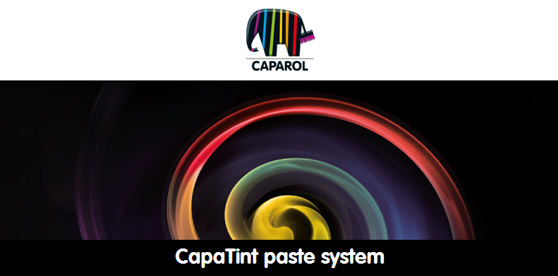
6 цифр штрихкода | Кол-во | Стоимость колеровки: |  | 97.53g
 | 1 | 2,10 руб. |  | 262.42g
ШТРИХ-КОД | Кол -во | № | Цена | 29.55g
4002382025332 | 0.003 | 07 | 0.45
4002382025554 | 0.003 | 08 | 1.20
4002382025332 | 0.003 | 07 | 0.45

